Накладная-№3
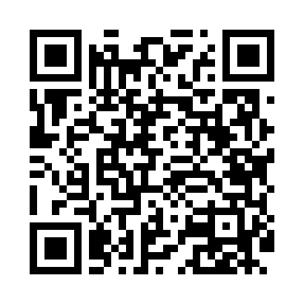
Номер товарно-транспортной накладной: |  |  | Торговый представитель: Amriyev Muhammad
Поставщик: Toshkent falcon fly 2 |  |  | Телефон торгового представителя: +998972880505
Дата отгрузки: 03.12.2025 |  |  | Контрагент: """" Klient
Дата консигнации: |  |  | Адрес:
Доставщик: |  |  | Телефон:
Телефон доставщика:
Время заказа: 03.12.2025 16:52:07
№ | Штрих-код | Название товаров (работ,услуг) | Количество | Количество в кейсе | Цена | Сумма
 |  |  | 8 |  |  | 162.5
1 | 2016911133667 | Муз учун металл идиш 1.4L XP-30-51 | 1 | 1 шт. | 10.50 | 10.50
2 | 6876543211968 | Разделочная доска металлическая 304 S DB-3-60 | 1 | 1 шт. | 19 | 19
3 | 6876543212002 | Разделочная доска металлическая 304 L DB-3-62 | 1 | 1 шт. | 28.50 | 28.50
4 | 6876543211982 | Разделочная доска металлическая 304 M DB-3-61 | 1 | 1 шт. | 24.50 | 24.50
5 | None | Разделочная доска металлическая 304 S DB-3-56 | 1 | 1 шт. | 18 | 18
6 | 6876543211906 | Разделочная доска металлическая 304 M DB-3-57 | 1 | 1 шт. | 23 | 23
7 | 6876543211913 | Разделочная доска металлическая 304 L DB-3-58 | 1 | 1 шт. | 27 | 27
8 | 6876543211890 | Разделочная доска металлическая DB-3-59 | 1 | 1 шт. | 12 | 12
Итого: 162.5$|->UZS: 2,031,250.00

